DCP
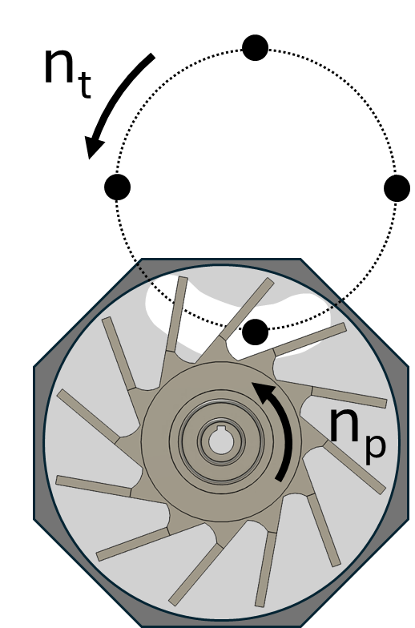
DCP
 |  |  | Rectangular cranked 10 mm

 | nt [rpm] | np [rpm] | Tab1 [mg] | Tab2 [mg] | Tab3 [mg] | Tab4 [mg] | Tab5 [mg] | Tab6 [mg] | Tab7 [mg] | Tab8 [mg] | Tab9 [mg] | Tab10 [mg] | Tab11 [mg] | Tab12 [mg] | Tab13 [mg] | Tab14 [mg] | Tab15 [mg] | Tab16 [mg] | Tab17 [mg] | Tab18 [mg] | Tab19 [mg] | Tab20 [mg] | Mean [mg] | Std [mg] | rel. Std [mg]
 | 25 | 13 | 827 | 828 | 826 | 826 | 822 | 824 | 823 | 827 | 825 | 825 | 829 | 827 | 827 | 826 | 822 | 829 | 827 | 824 | 826 | 822 | 826 | 2 | 0
 |  | 25 | 832 | 832 | 831 | 830 | 832 | 834 | 828 | 829 | 828 | 832 | 826 | 827 | 825 | 827 | 830 | 834 | 828 | 829 | 828 | 829 | 829 | 3 | 0
 |  | 38 | 832 | 831 | 831 | 829 | 832 | 832 | 836 | 829 | 830 |  | 833 | 832 | 830 | 832 | 831 | 826 | 829 | 828 | 829 | 835 | 831 | 2 | 0
 | 63 | 31 | 796 | 800 | 803 | 799 | 804 | 790 | 812 | 796 | 811 | 809 | 788 | 806 | 800 | 786 | 787 | 799 | 789 | 803 | 796 | 801 | 799 | 8 | 0
 |  | 63 | 802 | 805 | 810 | 810 | 803 | 811 | 800 | 794 | 804 | 812 | 798 | 796 | 794 | 806 | 794 | 806 | 802 | 808 | 807 | 804 | 803 | 6 | 0
 |  | 93 | 819 | 817 | 807 | 815 | 808 | 833 | 820 | 825 | 806 | 805 | 814 | 815 | 812 | 824 | 822 | 819 | 814 | 816 | 819 | 805 | 816 | 7 | 0
 | 100 | 25 | 673 | 661 | 676 | 676 | 667 | 678 | 665 | 665 | 675 | 669 | 666 | 676 | 675 | 675 | 663 | 656 | 674 | 664 | 686 | 680 | 671 | 7 | 0
 |  | 38 | 690 | 701 | 690 | 679 | 678 | 696 | 681 | 685 | 685 | 677 | 700 | 690 | 680 | 692 | 693 | 680 | 687 | 686 | 694 | 683 | 687 | 7 | 0
 |  | 50 | 705 | 702 | 704 | 699 | 707 | 699 | 708 | 703 | 703 | 716 | 704 | 708 | 709 | 715 | 714 | 700 | 709 | 716 | 687 | 698 | 705 | 7 | 0
 |  | 75 | 696 | 704 | 687 | 717 | 715 | 708 | 711 | 716 | 710 | 706 | 707 | 696 | 700 | 722 | 710 | 700 | 711 | 707 | 725 | 706 | 708 | 9 | 0
 |  | 100 | 704 | 740 | 718 | 717 | 729 | 717 | 717 | 725 | 721 | 715 | 739 | 716 | 717 | 711 | 732 | 728 | 714 | 730 | 721 | 734 | 722 | 10 | 0
 |  | 150 | 761 | 776 | 778 | 769 | 779 | 744 | 752 | 728 | 744 | 775 | 771 | 721 | 777 | 707 | 765 | 768 | 764 | 760 | 737 | 773 | 757 | 21 | 0
DCP
 |  |  | Rectangular cranked 5.5 mm

 | nt [rpm] | np [rpm] | Tab1 [mg] | Tab2 [mg] | Tab3 [mg] | Tab4 [mg] | Tab5 [mg] | Tab6 [mg] | Tab7 [mg] | Tab8 [mg] | Tab9 [mg] | Tab10 [mg] | Tab11 [mg] | Tab12 [mg] | Tab13 [mg] | Tab14 [mg] | Tab15 [mg] | Tab16 [mg] | Tab17 [mg] | Tab18 [mg] | Tab19 [mg] | Tab20 [mg] | Mean [mg] | Std [mg] | rel. Std [mg]
 | 25 | 13 | 825 | 823 | 823 | 824 | 820 | 823 | 825 | 823 | 825 | 824 | 823 | 822 | 824 | 822 | 826 | 826 | 829 | 824 | 824 | 829 | 824 | 2 | 0
 |  | 25 | 825 | 825 | 822 | 824 | 826 | 829 | 824 | 824 | 826 | 825 | 827 | 824 | 826 | 824 | 828 | 825 | 832 | 830 | 831 | 826 | 826 | 3 | 0
 |  | 38 | 829 | 826 | 826 | 832 | 828 | 828 | 829 | 828 | 825 | 829 | 825 | 828 | 828 | 826 | 827 | 825 | 825 | 825 | 827 | 827 | 827 | 2 | 0
 | 63 | 31 | 776 | 775 | 782 | 784 | 784 | 785 | 784 | 788 | 783 | 787 | 789 | 781 | 807 | 775 | 786 | 776 | 780 | 800 | 786 | 777 | 784 | 8 | 0
 |  | 63 | 778 | 808 | 807 | 784 | 796 | 801 | 791 | 809 | 804 | 791 | 783 | 782 | 782 | 819 | 781 | 786 | 794 | 794 | 798 | 793 | 794 | 11 | 0
 |  | 93 | 801 | 789 | 796 | 803 | 803 | 799 | 804 | 785 | 801 | 809 | 798 | 791 | 795 | 792 | 792 | 812 | 793 | 821 | 794 | 810 | 799 | 9 | 0
 | 100 | 25 | 667 | 678 | 657 | 662 | 681 | 674 | 667 | 659 | 670 | 672 | 674 | 672 | 680 | 657 | 678 | 663 | 668 | 676 | 671 | 667 | 670 | 7 | 0
 |  | 38 | 684 | 698 | 683 | 672 | 686 | 697 | 695 | 702 | 682 | 681 | 687 | 684 | 689 | 681 | 697 | 694 | 686 | 690 | 691 | 688 | 688 | 7 | 0
 |  | 50 | 678 | 691 | 697 | 695 | 703 | 705 | 688 | 688 | 703 | 698 | 698 | 707 | 700 | 686 | 697 | 697 | 714 | 689 | 702 | 690 | 696 | 8 | 0
 |  | 75 | 674 | 682 | 681 | 677 | 679 | 676 | 677 | 677 | 676 | 693 | 684 | 672 | 685 | 680 | 676 | 682 | 684 | 693 | 689 | 688 | 681 | 6 | 0
 |  | 100 | 678 | 693 | 670 | 666 | 692 | 685 | 694 | 678 | 684 | 666 | 676 | 679 | 662 | 690 | 688 | 670 | 688 | 677 | 676 | 691 | 680 | 10 | 0
 |  | 150 | 725 | 720 | 727 | 709 | 723 | 724 | 732 | 741 | 736 | 739 | 709 | 746 | 724 | 726 | 728 | 721 | 730 | 726 | 727 | 734 | 727 | 9 | 0
DCP
 |  |  | Round cranked 10 mm

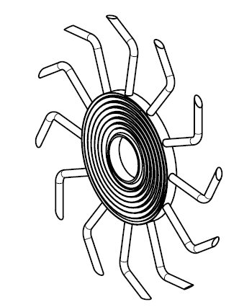
 | nt [rpm] | np [rpm] | Tab1 [mg] | Tab2 [mg] | Tab3 [mg] | Tab4 [mg] | Tab5 [mg] | Tab6 [mg] | Tab7 [mg] | Tab8 [mg] | Tab9 [mg] | Tab10 [mg] | Tab11 [mg] | Tab12 [mg] | Tab13 [mg] | Tab14 [mg] | Tab15 [mg] | Tab16 [mg] | Tab17 [mg] | Tab18 [mg] | Tab19 [mg] | Tab20 [mg] | Mean [mg] | Std [mg] | rel. Std [mg]
 | 25 | 13 | 832 | 830 | 824 | 831 | 832 | 835 | 832 | 828 | 829 | 831 | 837 | 831 | 835 | 833 | 834 | 827 | 830 | 831 | 829 | 830 | 831 | 3 | 0
 |  | 25 | 833 | 828 | 835 | 826 | 829 | 832 | 831 | 830 | 832 | 829 | 829 | 831 | 827 | 828 | 828 | 830 | 830 | 824 | 826 | 829 | 829 | 3 | 0
 |  | 38 | 834 | 831 | 840 | 832 | 834 | 831 | 835 | 834 | 833 | 829 | 832 | 827 | 833 | 833 | 833 | 830 | 832 | 831 | 833 | 828 | 832 | 3 | 0
 | 63 | 31 | 779 | 808 | 794 | 792 | 788 | 819 | 792 | 787 | 785 | 785 | 806 | 803 | 794 | 807 | 782 | 788 | 795 | 797 | 813 | 787 | 795 | 11 | 0
 |  | 63 | 805 | 802 | 808 | 801 | 800 | 791 | 823 | 794 | 823 | 798 | 799 | 811 | 805 | 815 | 798 | 812 | 779 | 818 | 794 | 798 | 804 | 11 | 0
 |  | 93 | 805 | 797 | 818 | 802 | 793 | 794 | 796 | 797 | 785 | 790 | 781 | 800 | 797 | 811 | 792 | 800 | 796 | 794 | 799 | 794 | 797 | 8 | 0
 | 100 | 25 | 638 | 657 | 651 | 641 | 633 | 648 | 660 | 638 | 649 | 642 | 648 | 658 | 652 | 664 | 666 | 635 | 650 | 644 | 642 | 665 | 649 | 10 | 0
 |  | 38 | 677 | 662 | 664 | 670 | 679 | 681 | 678 | 670 | 684 | 673 | 676 | 675 | 662 | 678 | 673 | 669 | 675 | 659 | 689 | 664 | 673 | 8 | 0
 |  | 50 | 689 | 680 | 682 | 687 | 693 | 686 | 682 | 677 | 687 | 684 | 699 | 679 | 678 | 682 | 685 | 691 | 688 | 700 | 693 | 693 | 687 | 7 | 0
 |  | 75 | 687 | 688 | 686 | 667 | 680 | 717 | 713 | 720 | 706 | 694 | 724 | 715 | 707 | 659 | 688 | 681 | 675 | 669 | 678 | 678 | 692 | 19 | 0
 |  | 100 | 684 | 668 | 673 | 664 | 658 | 679 | 681 | 669 | 688 | 686 | 663 | 686 | 664 | 664 | 682 | 663 | 671 | 670 | 660 | 676 | 672 | 10 | 0
 |  | 150 | 712 | 704 | 703 | 693 | 725 | 714 | 707 | 703 | 737 | 717 | 713 | 732 | 701 | 720 | 725 | 717 | 717 | 712 | 702 | 713 | 713 | 11 | 0
DCP
 |  |  | Round cranked 5.5 mm

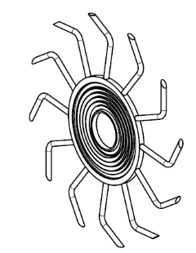
 | nt [rpm] | np [rpm] | Tab1 [mg] | Tab2 [mg] | Tab3 [mg] | Tab4 [mg] | Tab5 [mg] | Tab6 [mg] | Tab7 [mg] | Tab8 [mg] | Tab9 [mg] | Tab10 [mg] | Tab11 [mg] | Tab12 [mg] | Tab13 [mg] | Tab14 [mg] | Tab15 [mg] | Tab16 [mg] | Tab17 [mg] | Tab18 [mg] | Tab19 [mg] | Tab20 [mg] | Mean [mg] | Std [mg] | rel. Std [mg]
 | 25 | 13 | 823 | 824 | 820 | 823 | 821 | 823 | 823 | 826 | 825 | 823 | 825 | 822 | 825 | 830 | 824 | 823 | 821 | 824 | 824 | 825 | 824 | 2 | 0
 |  | 25 | 825 | 826 | 825 | 824 | 824 | 824 | 823 | 826 | 823 | 826 | 824 | 824 | 825 | 827 | 830 | 825 | 823 | 824 | 820 | 824 | 825 | 2 | 0
 |  | 38 | 827 | 826 | 824 | 831 | 824 | 825 | 825 | 832 | 827 | 823 | 826 | 823 | 825 | 825 | 828 | 826 | 827 | 830 | 824 | 827 | 826 | 2 | 0
 | 63 | 31 | 789 | 791 | 793 | 782 | 806 | 776 | 765 | 772 | 774 | 773 | 767 | 782 | 774 | 777 | 775 | 764 | 774 | 773 | 790 | 760 | 778 | 11 | 0
 |  | 63 | 799 | 792 | 797 | 797 | 786 | 774 | 780 | 800 | 766 | 791 | 785 | 810 | 779 | 800 | 775 | 782 | 803 | 783 | 777 | 785 | 788 | 12 | 0
 |  | 93 | 772 | 781 | 786 | 786 | 774 | 781 | 773 | 776 | 778 | 781 | 800 | 769 | 777 | 780 | 807 | 776 | 788 | 780 | 774 | 800 | 782 | 10 | 0
 | 100 | 25 | 650 | 651 | 661 | 659 | 657 | 660 | 653 | 675 | 658 | 651 | 662 | 661 | 665 | 678 | 646 | 675 | 652 | 659 | 656 | 660 | 659 | 9 | 0
 |  | 38 | 674 | 699 | 681 | 692 | 669 | 689 | 681 | 678 | 692 | 673 | 675 | 696 | 683 | 674 | 683 | 678 | 681 | 681 | 682 | 690 | 683 | 8 | 0
 |  | 50 | 693 | 675 | 682 | 696 | 674 | 674 | 689 | 684 | 673 | 687 | 675 | 676 | 677 | 682 | 681 | 692 | 685 | 685 | 686 | 679 | 682 | 7 | 0
 |  | 75 | 662 | 663 | 650 | 655 | 653 | 658 | 658 | 660 | 658 | 643 | 654 | 664 | 655 | 664 | 654 | 669 | 674 | 656 | 658 | 658 | 658 | 7 | 0
 |  | 100 | 643 | 650 | 664 | 636 | 649 | 628 | 653 | 669 | 645 | 648 | 641 | 670 | 665 | 654 | 634 | 642 | 648 | 650 | 655 | 654 | 650 | 11 | 0
 |  | 150 | 679 | 667 | 686 | 695 | 669 | 685 | 666 | 686 | 693 | 676 | 668 | 700 | 663 | 700 | 676 | 688 | 683 | 686 | 676 | 676 | 681 | 11 | 0
DCP
 |  |  | Spider geometry

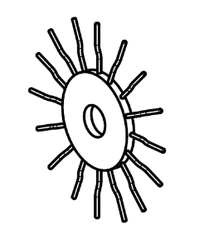
 | nt [rpm] | np [rpm] | Tab1 [mg] | Tab2 [mg] | Tab3 [mg] | Tab4 [mg] | Tab5 [mg] | Tab6 [mg] | Tab7 [mg] | Tab8 [mg] | Tab9 [mg] | Tab10 [mg] | Tab11 [mg] | Tab12 [mg] | Tab13 [mg] | Tab14 [mg] | Tab15 [mg] | Tab16 [mg] | Tab17 [mg] | Tab18 [mg] | Tab19 [mg] | Tab20 [mg] | Mean [mg] | Std [mg] | rel. Std [mg]
 | 25 | 13 | 827 | 827 | 827 | 824 | 827 | 823 | 824 | 827 | 822 | 829 | 825 | 830 | 826 | 825 | 824 | 821 | 827 | 828 | 830 | 825 | 826 | 2 | 0
 |  | 25 | 830 | 828 | 827 | 827 | 827 | 825 | 826 | 830 | 826 | 826 | 820 | 827 | 827 | 827 | 823 | 821 | 824 | 822 | 827 | 826 | 826 | 3 | 0
 |  | 38 | 828 | 834 | 830 | 832 | 827 | 830 | 828 | 828 | 832 | 827 | 828 | 827 | 828 | 827 | 831 | 826 | 828 | 829 | 830 | 831 | 829 | 2 | 0
 | 63 | 31 | 813 | 821 | 817 | 788 | 800 | 800 | 816 | 787 | 820 | 811 | 820 | 808 | 811 | 791 | 801 | 794 | 791 | 792 | 797 | 787 | 803 | 12 | 0
 |  | 63 | 782 | 827 | 799 | 802 | 800 | 797 | 781 | 791 | 817 | 787 | 796 | 795 | 793 | 803 | 792 | 804 | 789 | 819 | 781 | 821 | 799 | 13 | 0
 |  | 93 | 797 | 812 | 809 | 823 | 815 | 817 | 791 | 799 | 798 | 788 | 796 | 804 | 799 | 806 | 826 | 803 | 805 | 803 | 826 | 817 | 807 | 11 | 0
 | 100 | 25 | 658 | 646 | 660 | 645 | 649 | 645 | 648 | 638 | 666 | 668 | 643 | 647 | 646 | 638 | 675 | 657 | 668 | 651 | 662 | 653 | 653 | 11 | 0
 |  | 38 | 694 | 681 | 675 | 692 | 677 | 671 | 676 | 684 | 684 | 675 | 679 | 666 | 693 | 701 | 691 | 680 | 741 | 702 | 671 | 681 | 686 | 16 | 0
 |  | 50 | 683 | 702 | 695 | 690 | 692 | 701 | 704 | 694 | 698 | 686 | 695 | 702 | 695 | 688 | 691 | 683 | 686 | 690 | 700 | 689 | 693 | 6 | 0
 |  | 75 | 660 | 674 | 665 | 670 | 665 | 687 | 679 | 674 | 676 | 669 | 663 | 684 | 676 | 679 | 664 | 668 | 689 | 683 | 665 | 688 | 674 | 9 | 0
 |  | 100 | 656 | 692 | 662 | 669 | 671 | 666 | 665 | 676 | 682 | 683 | 665 | 684 | 676 | 667 | 693 | 660 | 680 | 673 | 670 | 666 | 673 | 10 | 0
 |  | 150 | 721 | 726 | 724 | 713 | 745 | 721 | 729 | 746 | 723 | 743 | 714 | 754 | 709 | 719 | 717 | 722 | 714 | 733 | 720 | 739 | 727 | 13 | 0
DCP
 |  |  | Cut-out geometry

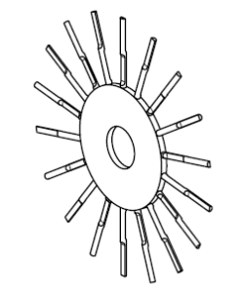
 | nt [rpm] | np [rpm] | Tab1 [mg] | Tab2 [mg] | Tab3 [mg] | Tab4 [mg] | Tab5 [mg] | Tab6 [mg] | Tab7 [mg] | Tab8 [mg] | Tab9 [mg] | Tab10 [mg] | Tab11 [mg] | Tab12 [mg] | Tab13 [mg] | Tab14 [mg] | Tab15 [mg] | Tab16 [mg] | Tab17 [mg] | Tab18 [mg] | Tab19 [mg] | Tab20 [mg] | Mean [mg] | Std [mg] | rel. Std [mg]
 | 25 | 13 | 837 | 840 | 842 | 842 | 842 | 838 | 837 | 835 | 839 | 841 | 839 | 839 | 839 | 840 | 835 | 843 | 839 | 839 | 838 | 844 | 839 | 2 | 0
 |  | 25 | 837 | 843 | 837 | 839 | 840 | 834 | 838 | 842 | 840 | 837 | 840 | 839 | 842 | 842 | 839 | 838 | 836 | 837 | 843 | 837 | 839 | 2 | 0
 |  | 38 | 842 | 837 | 837 | 839 | 835 | 835 | 838 | 842 | 836 | 843 | 842 | 842 | 838 | 841 | 838 | 837 | 837 | 841 | 839 | 845 | 839 | 3 | 0
 | 63 | 31 | 790 | 810 | 787 | 791 | 778 | 779 | 776 | 793 | 787 | 779 | 784 | 804 | 779 | 787 | 786 | 785 | 786 | 803 | 792 | 790 | 788 | 9 | 0
 |  | 63 | 794 | 791 | 796 | 791 | 780 | 796 | 805 | 795 | 802 | 800 | 794 | 790 | 822 | 799 | 808 | 794 | 797 | 811 | 798 | 795 | 798 | 9 | 0
 |  | 93 | 789 | 782 | 804 | 788 | 782 | 781 | 784 | 814 | 795 | 824 | 783 | 802 | 785 | 783 | 799 | 805 | 803 | 788 | 808 | 821 | 796 | 13 | 0
 | 100 | 25 | 656 | 643 | 649 | 652 | 642 | 651 | 671 | 663 | 659 | 666 | 665 | 684 | 654 | 645 | 641 | 650 | 655 | 666 | 654 | 647 | 656 | 11 | 0
 |  | 38 | 683 | 682 | 688 | 691 | 671 | 688 | 676 | 680 | 681 | 668 | 686 | 694 | 676 | 663 | 695 | 691 | 670 | 662 | 657 | 685 | 679 | 11 | 0
 |  | 50 | 710 | 686 | 701 | 697 | 700 | 697 | 687 | 686 | 689 | 693 | 704 | 694 | 697 | 689 | 690 | 701 | 682 | 694 | 688 | 686 | 693 | 7 | 0
 |  | 75 | 682 | 650 | 667 | 672 | 670 | 659 | 667 | 662 | 653 | 658 | 658 | 660 | 673 | 663 | 664 | 666 | 665 | 677 | 655 | 658 | 664 | 8 | 0
 |  | 100 | 667 | 661 | 645 | 646 | 667 | 670 | 665 | 645 | 642 | 650 | 644 | 658 | 638 | 655 | 652 | 651 | 658 | 648 | 661 | 667 | 655 | 10 | 0
 |  | 150 | 693 | 704 | 684 | 716 | 711 | 685 | 701 | 685 | 697 | 705 | 695 | 723 | 717 | 692 | 705 | 695 | 691 | 724 | 706 | 688 | 701 | 13 | 0

